화면 흐름
앱 기본 설계서 |  |  |  |  | 담당자 | 반짝임 |  | 확인일

 |  |  |  |  |  | DNX | 다케야마 | 확인일 | 2021-04-28

화면 코드 | M2260S01 M2260S02 M2260S03 | 흐름 이름 | 환경설정/모바일 OTP/설정

STEP2-1
STEP3-1
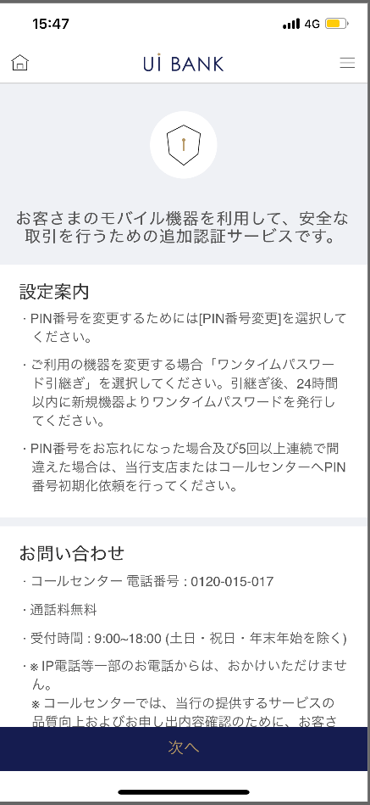 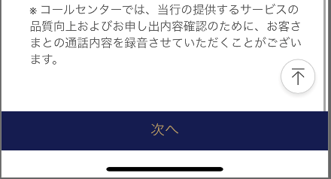 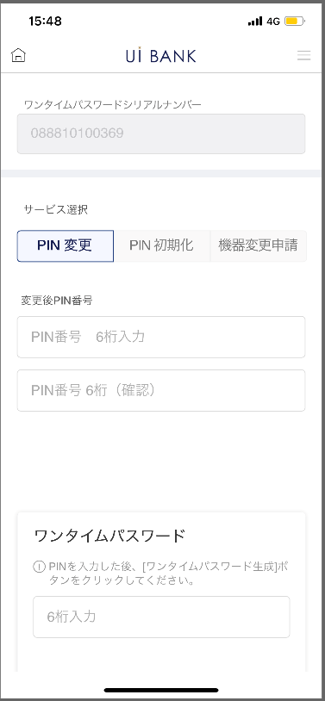 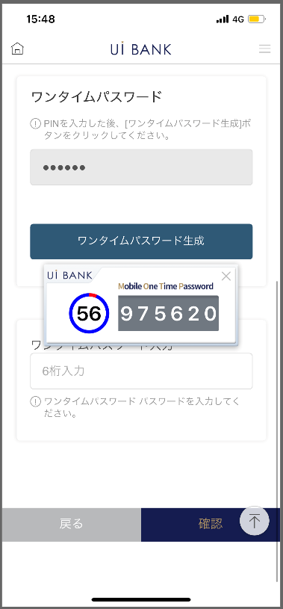  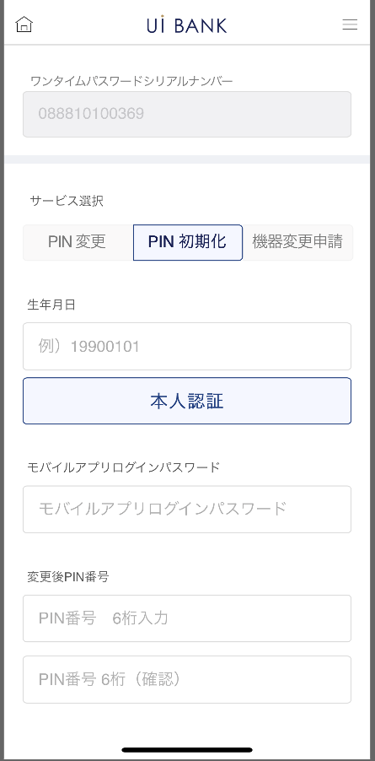 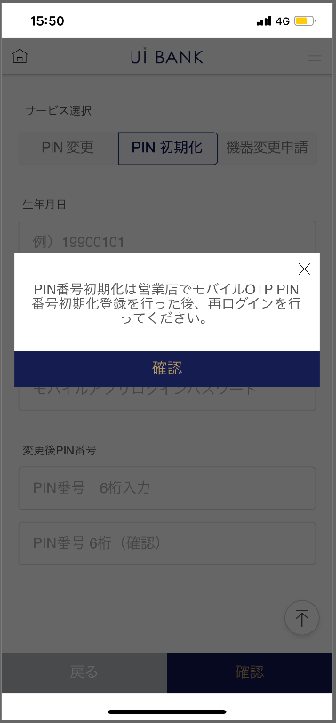

STEP1
☆

STEP3-2
STEP2-2

STEP2-3
STEP3-3

 |  |  |  | 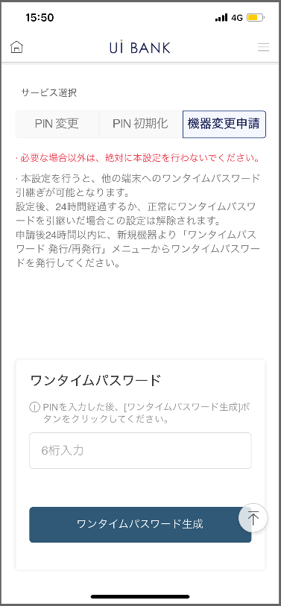 |  |  |  | 

보충 설명:
☆：UI 은행님의 로고 삽입에 영향을 주어 표제의 타이틀에 로고가 삽입되고 있습니다. 최신판의 것으로는 디자인의 관계상 「설정」이라고 타이틀 표기하고 있습니다. 희망의 문언등 있으면 상담해 주시면 감사하겠습니다.

M2260S01_화면 레이아웃
앱 기본 설계서 |  |  |  |  |  |  |  |  | 담당자 | 반짝임 |  |  | 확인일

 |  |  |  |  |  |  |  |  |  | DNX | 요네야마 |  | 확인일 | 2021-04-28

요건 충족표 No. | 48 | 카테고리 | App PKG | 레벨 1 | 레벨 2 | 레벨 3 |  | 레벨 4 | 레벨 5
 |  |  |  | 모바일 앱 | 보안 | 모바일 OTP

요건 충족표 No. | - | 카테고리 | AITHERPKG | 레벨 1 | 레벨 2 | 레벨 3 |  | 레벨 4 | 레벨 5
 |  |  |  | - | - | -

화면 코드 | M2260S01 | 화면명 | 환경설정/모바일 OTP/설정(설정 안내)

화면 레이아웃: |  |  |  |  |  |  | 화면 설명:

 |  |  |  |  |  |  | - 설정에 앞서 안내를 함께 표시.
1
2
3
4

 |  |  |  |  |  |  | 항목 설명

 |  |  |  |  |  |  | 항번 | 조작 | 선택/입력 내용 |  |  | 비고 |  | AiTHER와의 협력 (참조 소스 데이터)

 |  |  |  |  |  |  | 1 | － | 항상 표시 |  |  | - |  | -
 |  |  |  |  |  |  | 2 | － | 항상 표시 |  |  | - |  | -
 |  |  |  |  |  |  | 3 | － | 항상 표시 |  |  | - |  | -
 |  |  |  |  |  |  | 4 | 클릭 | - |  |  | M2260S02로 전환 |  | -
 |  |  |  |  |  |  | 5
 |  |  |  |  |  |  | 6
 |  |  |  |  |  |  | 7
 |  |  |  |  |  |  | 8
 |  |  |  |  |  |  | 9
 |  |  |  |  |  |  | 10
 |  |  |  |  |  |  | 11
 |  |  |  |  |  |  | 12
 |  |  |  |  |  |  | 13
 |  |  |  |  |  |  | 14
 |  |  |  |  |  |  | 15
 |  |  |  |  |  |  | 키라보시 님 코멘트 & 디자인 변경 코멘트 (요구 사항 정의 참조) |  |  |  |  |  |  | 대응 확인
 |  |  |  |  |  |  | No. | 내용
 |  |  |  |  |  |  | 1 | 「모바일 OTP」 「OTP 패스워드」 「Mobile One Time Password」등의 표기를 모두 「원타임 패스워드」에 통일하고 싶다. |  |  |  |  |  | 항번2 대응제
 |  |  |  |  |  |  | 2 | 다음 글꼴을 늘리고 싶습니다. |  |  |  |  |  | 항번 4 대응제
 |  |  |  |  |  |  | 3
 |  |  |  |  |  |  | 4
 |  |  |  |  |  |  | 5
 |  |  |  |  |  |  | 6
 |  |  |  |  |  |  | 7
 |  |  |  |  |  |  | 8
 |  |  |  |  |  |  | 9
 |  |  |  |  |  |  | 10

M2260S02_1_ 화면 레이아웃
앱 기본 설계서 |  |  |  |  |  |  |  |  | 담당자 | 반짝임 |  |  | 확인일

 |  |  |  |  |  |  |  |  |  | DNX | 요네야마 |  | 확인일 | 2021-04-28

요건 충족표 No. | 48 | 카테고리 | App PKG | 레벨 1 | 레벨 2 | 레벨 3 |  | 레벨 4 | 레벨 5
 |  |  |  | 모바일 앱 | 보안 | 모바일 OTP

요건 충족표 No. | - | 카테고리 | AITHERPKG | 레벨 1 | 레벨 2 | 레벨 3 |  | 레벨 4 | 레벨 5
 |  |  |  | - | - | -

화면 코드 | M2260S02 | 화면명 | 환경설정/모바일 OTP/설정(설정 화면)-1

화면 레이아웃: |  |  |  |  |  |  | 화면 설명:

 |  |  |  |  |  |  | - PIN 번호 변경을 수행합니다. - 현재 사용중인 PIN 번호

1
2
3
4
5
6
7
8
9
10
11
12

 |  |  |  |  |  |  | 항목 설명

 |  |  |  |  |  |  | 항번 | 조작 | 선택/입력 내용 |  |  | 비고 |  | AiTHER와의 협력 (참조 소스 데이터)

 |  |  |  |  |  |  | 1 | 표시 | - |  |  | - |  | -
 |  |  |  |  |  |  | 2 | 클릭 | - |  |  | 현재 화면 표시 |  | -
 |  |  |  |  |  |  | 3 | － | 항상 표시 |  |  | - |  | -
 |  |  |  |  |  |  | 4 | 입력 | 변경 후 PIN 번호 6자리 입력 |  |  | - |  | -
 |  |  |  |  |  |  | 5 | 입력 | 항목 번호 3을 다시 입력 |  |  | - |  | -
 |  |  |  |  |  |  | 6 | － | 항상 표시 |  |  | - |  | -
 |  |  |  |  |  |  | 7 | 입력 | PIN 번호 입력 |  |  | - |  | -
 |  |  |  |  |  |  | 8 | 클릭 | - |  |  | 항목 번호 9 표시 |  | -
 |  |  |  |  |  |  | 9 | 표시 | - |  |  | - |  | -
 |  |  |  |  |  |  | 10 | 입력 | 항목 번호 9 입력 |  |  | - |  | -
 |  |  |  |  |  |  | 11 | 클릭 | - |  |  | M2260S01로 전환 |  | -
 |  |  |  |  |  |  | 12 | 클릭 |  |  |  | M2260S03으로 전환 |  | -
 |  |  |  |  |  |  | 13
 |  |  |  |  |  |  | 14
 |  |  |  |  |  |  | 15
 |  |  |  |  |  |  | 키라보시 님 코멘트 & 디자인 변경 코멘트 (요구 사항 정의 참조) |  |  |  |  |  |  | 대응 확인
 |  |  |  |  |  |  | No. | 내용
 |  |  |  |  |  |  | 1 | 「모바일 OTP」 「OTP 패스워드」 「Mobile One Time Password」등의 표기를 모두 「원타임 패스워드」에 통일하고 싶다 |  |  |  |  |  | 항번 1・6・8 대응제
 |  |  |  |  |  |  | 2 | 뒤로 확인 글꼴을 늘리고 싶습니다. |  |  |  |  |  | 항번 11・12 대응제
 |  |  |  |  |  |  | 3 | PIN 번호 → 변경 후 PIN 번호로 문장을 변경하고 싶습니다. |  |  |  |  |  | 항번3 대응제
 |  |  |  |  |  |  | 4
 |  |  |  |  |  |  | 5
 |  |  |  |  |  |  | 6
 |  |  |  |  |  |  | 7
 |  |  |  |  |  |  | 8
 |  |  |  |  |  |  | 9
 |  |  |  |  |  |  | 10

M2260S02_2_ 화면 레이아웃
앱 기본 설계서 |  |  |  |  |  |  |  |  | 담당자 | 반짝임 |  |  | 확인일

 |  |  |  |  |  |  |  |  |  | DNX | 요네야마 |  | 확인일 | 2021-04-28

요건 충족표 No. | 48 | 카테고리 | App PKG | 레벨 1 | 레벨 2 | 레벨 3 |  | 레벨 4 | 레벨 5
 |  |  |  | 모바일 앱 | 보안 | 모바일 OTP

요건 충족표 No. | - | 카테고리 | AITHERPKG | 레벨 1 | 레벨 2 | 레벨 3 |  | 레벨 4 | 레벨 5
 |  |  |  | - | - | -

화면 코드 | M2260S02 | 화면명 | 환경설정/모바일 OTP/설정(설정 화면)-2

화면 레이아웃: |  |  |  |  |  |  | 화면 설명:

 |  |  |  |  |  |  | PIN 번호의 초기화를 실행. - 생년월일 인증과 IB 로그인 비밀번호 입력을 인증하고 향후 이용하고 싶은 PIN 번호를 설정한다.
1
2
3
4
5
6
7
8
9
10
11

 |  |  |  |  |  |  | 항목 설명

 |  |  |  |  |  |  | 항번 | 조작 | 선택/입력 내용 |  |  | 비고 |  | AiTHER와의 협력 (참조 소스 데이터)

 |  |  |  |  |  |  | 1 | 표시 | - |  |  | - |  | -
 |  |  |  |  |  |  | 2 | 클릭 | - |  |  | 현재 화면 표시 |  | -
 |  |  |  |  |  |  | 3 | 입력 | 생년월일 8자리 입력 |  |  | - |  | -
 |  |  |  |  |  |  | 4 | 클릭 | - |  |  | - |  | -
 |  |  |  |  |  |  | 5 | － | 항상 표시 |  |  | - |  | -
 |  |  |  |  |  |  | 6 | 입력 | 로그인 비밀번호 입력 |  |  | - |  | -
 |  |  |  |  |  |  | 7 | － | 항상 표시 |  |  | - |  | -
 |  |  |  |  |  |  | 8 | 입력 | 변경 후 PIN 번호 입력 |  |  | - |  | -
 |  |  |  |  |  |  | 9 | 입력 | 항목 번호 8을 다시 입력 |  |  | - |  | -
 |  |  |  |  |  |  | 10 | 클릭 | - |  |  | M2260S01로 전환 |  | -
 |  |  |  |  |  |  | 11 | 클릭 | - |  |  | M2260S03으로 전환 |  | -
 |  |  |  |  |  |  | 12
 |  |  |  |  |  |  | 13
 |  |  |  |  |  |  | 14
 |  |  |  |  |  |  | 15
 |  |  |  |  |  |  | 키라보시 님 코멘트 & 디자인 변경 코멘트 (요구 사항 정의 참조) |  |  |  |  |  |  | 대응 확인
 |  |  |  |  |  |  | No. | 내용
 |  |  |  |  |  |  | 1 | 각종 번호의 명칭을 결정 후 변경합니다. |  |  |  |  |  | 항번 1・5・6・8・9 대응제
 |  |  |  |  |  |  | 2 | 「모바일 OTP」 「OTP 패스워드」 「Mobile One Time Password」등의 표기를 모두 「원타임 패스워드」에 통일하고 싶다 |  |  |  |  |  | 항번 1・5・6 대응제
 |  |  |  |  |  |  | 3 | 본인 인증 뒤로 확인 글꼴을 늘리고 싶습니다. |  |  |  |  |  | 항번 4・10・11 대응제
 |  |  |  |  |  |  | 4 | 고객 번호 비밀번호 → 모바일 앱 로그인 비밀번호로 문장을 변경하고 싶습니다. |  |  |  |  |  | 항번 5・6 대응제
 |  |  |  |  |  |  | 5
 |  |  |  |  |  |  | 6
 |  |  |  |  |  |  | 7
 |  |  |  |  |  |  | 8
 |  |  |  |  |  |  | 9
 |  |  |  |  |  |  | 10

M2260S02_3_ 화면 레이아웃
앱 기본 설계서 |  |  |  |  |  |  |  |  | 담당자 | 반짝임 |  |  | 확인일

 |  |  |  |  |  |  |  |  |  | DNX | 요네야마 |  | 확인일 | 2021-04-28

요건 충족표 No. | 48 | 카테고리 | App PKG | 레벨 1 | 레벨 2 | 레벨 3 |  | 레벨 4 | 레벨 5
 |  |  |  | 모바일 앱 | 보안 | 모바일 OTP

요건 충족표 No. | - | 카테고리 | AITHERPKG | 레벨 1 | 레벨 2 | 레벨 3 |  | 레벨 4 | 레벨 5
 |  |  |  | - | - | -

화면 코드 | M2260S02 | 화면명 | 환경설정/모바일 OTP/설정(설정 화면)-3

화면 레이아웃: |  |  |  |  |  |  | 화면 설명:

 |  |  |  |  |  |  | - 기종 변경 예정 시, 모바일 OTP의 인계 설정을 실시. 본 설정으로부터 24시간의 사이, 타 단말로부터의 모바일 OTP 인계 설정이 가능.
1
2
3
5
6
7
8
9
4

 |  |  |  |  |  |  | 항목 설명

 |  |  |  |  |  |  | 항번 | 조작 | 선택/입력 내용 |  |  | 비고 |  | AiTHER와의 협력 (참조 소스 데이터)

 |  |  |  |  |  |  | 1 | 클릭 | - |  |  | - |  | -
 |  |  |  |  |  |  | 2 | － | 항상 표시 |  |  | - |  | -
 |  |  |  |  |  |  | 3 | － | 항상 표시 |  |  | - |  | -
 |  |  |  |  |  |  | 4 | 입력 | PIN 번호 입력 |  |  | - |  | -
 |  |  |  |  |  |  | 5 | 클릭 | - |  |  | 항목 번호 6 표시 |  | -
 |  |  |  |  |  |  | 6 | 표시 | - |  |  | - |  | -
 |  |  |  |  |  |  | 7 | 입력 | 항번을 6입력 |  |  | - |  | -
 |  |  |  |  |  |  | 8 | 클릭 | - |  |  | M2260S01로 전환 |  | -
 |  |  |  |  |  |  | 9 | 클릭 | - |  |  | M2260S03으로 전환 |  | -
 |  |  |  |  |  |  | 10
 |  |  |  |  |  |  | 11
 |  |  |  |  |  |  | 12
 |  |  |  |  |  |  | 13
 |  |  |  |  |  |  | 14
 |  |  |  |  |  |  | 15
 |  |  |  |  |  |  | 키라보시 님 코멘트 & 디자인 변경 코멘트 (요구 사항 정의 참조) |  |  |  |  |  |  | 대응 확인
 |  |  |  |  |  |  | No. | 내용
 |  |  |  |  |  |  | 1 | 「모바일 OTP」 「OTP 패스워드」 「Mobile One Time Password」등의 표기를 모두 「원타임 패스워드」에 통일하고 싶다 |  |  |  |  |  | 항번3・5 대응제
 |  |  |  |  |  |  | 2 | 뒤로 확인 글꼴을 늘리고 싶습니다. |  |  |  |  |  | 항번8・9 대응제
 |  |  |  |  |  |  | 3
 |  |  |  |  |  |  | 4
 |  |  |  |  |  |  | 5
 |  |  |  |  |  |  | 6
 |  |  |  |  |  |  | 7
 |  |  |  |  |  |  | 8
 |  |  |  |  |  |  | 9
 |  |  |  |  |  |  | 10

M2260S03_화면 레이아웃
앱 기본 설계서 |  |  |  |  |  |  |  |  | 담당자 | 반짝임 |  |  | 확인일

 |  |  |  |  |  |  |  |  |  | DNX | 요네야마 |  | 확인일 | 2021-04-28

요건 충족표 No. | 48 | 카테고리 | App PKG | 레벨 1 | 레벨 2 | 레벨 3 |  | 레벨 4 | 레벨 5
 |  |  |  | 모바일 앱 | 보안 | 모바일 OTP

요건 충족표 No. | - | 카테고리 | AITHERPKG | 레벨 1 | 레벨 2 | 레벨 3 |  | 레벨 4 | 레벨 5
 |  |  |  | - | - | -

화면 코드 | M2260S03 | 화면명 | 환경설정/모바일 OTP/설정(완료 화면)

화면 레이아웃: |  |  |  |  |  |  | 화면 설명:

1
2
1
2
1
2
PIN変更
PIN初期化
機種変更申請
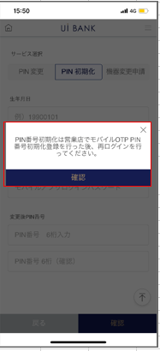 |  |  |  |  |  |  | PIN 번호의 초기화를 실행. - 생년월일 인증과 IB 로그인 비밀번호 입력을 인증하고 향후 이용하고 싶은 PIN 번호를 설정한다.

 |  |  |  |  |  |  | 항목 설명

 |  |  |  |  |  |  | 항번 | 조작 | 선택/입력 내용 |  |  | 비고 |  | AiTHER와의 협력 (참조 소스 데이터)

 |  |  |  |  |  |  | 1 | － | 항상 표시 |  |  | - |  | -
 |  |  |  |  |  |  | 2 | 클릭 | - |  |  | A0100S32로 전환 |  | -
 |  |  |  |  |  |  | 3
 |  |  |  |  |  |  | 4
 |  |  |  |  |  |  | 5
 |  |  |  |  |  |  | 6
 |  |  |  |  |  |  | 7
 |  |  |  |  |  |  | 8
 |  |  |  |  |  |  | 9
 |  |  |  |  |  |  | 10
 |  |  |  |  |  |  | 11
 |  |  |  |  |  |  | 12
 |  |  |  |  |  |  | 13
 |  |  |  |  |  |  | 14
 |  |  |  |  |  |  | 15
 |  |  |  |  |  |  | 키라보시 님 코멘트 & 디자인 변경 코멘트 (요구 사항 정의 참조) |  |  |  |  |  |  | 대응 확인
 |  |  |  |  |  |  | No. | 내용
 |  |  |  |  |  |  | 1 | 「모바일 OTP」 「OTP 패스워드」 「Mobile One Time Password」등의 표기를 모두 「원타임 패스워드」에 통일하고 싶다 |  |  |  |  |  | 항번 1 대응제
 |  |  |  |  |  |  | 2 | 확인 글꼴을 늘리고 싶습니다. |  |  |  |  |  | 항번2 대응제
 |  |  |  |  |  |  | 3
 |  |  |  |  |  |  | 4
 |  |  |  |  |  |  | 5
 |  |  |  |  |  |  | 6
 |  |  |  |  |  |  | 7
 |  |  |  |  |  |  | 8
 |  |  |  |  |  |  | 9
 |  |  |  |  |  |  | 10

